상품제안서
11인치 심플 네오프렌 패브릭 노트북 파우치 가방 | 상품코드: S37355

 |  |  |  |  |  |  | 02-713-8555 | www.synergygift.co.kr
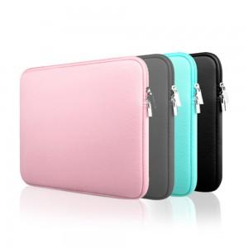

【상세/제작정보】

【인쇄/포장옵션】 | 실크 / OPP(비닐)

【공급단가】 | 수량 | 50~ | 100~ | 500~ | 1,000~ | 2,000~
*VAT별도 | 11인치 베이비핑크 | 5,790원 | 5,700원 | 5,560원 | 5,340원 | 5,120원
 | 11인치 스카이블루 | 5,790원 | 5,700원 | 5,560원 | 5,340원 | 5,120원
 | 11인치 차콜그레이 | 5,790원 | 5,700원 | 5,560원 | 5,340원 | 5,120원
 | 11인치 스트롱블랙 | 5,790원 | 5,700원 | 5,560원 | 5,340원 | 5,120원

【상품 URL】 | https://www.synergygift.co.kr:443/src/goods_detail.php?gdno=37355

